Sheet1
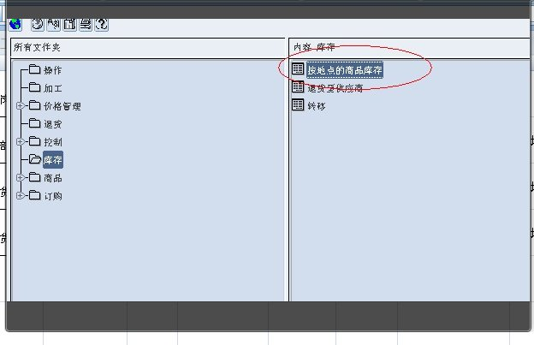
序号 | 姓名 | 性别 | 岗位 | 电话号码 | 公司部门邮箱 | 新系统用户名 | 密码 | 系统 | 模块需求 | 增加模块
1 | 尹红 | 女 | 部长 | 13807325672 | 生鲜DC管控部 | R6509071546 | WWngb815 | RMS | RMS系统库存模块 | 按地点的商品库存
2 | 胡爱华 | 女 | 订货经理 | 13638425679 |  | R7908316029 | RFloq519 | RMS | RMS系统库存模块 | 按地点的商品库存
3 | 文峰 | 男 | 订货经理 | 13607326880 |  | R7212271014 | RYhnq029 | RMS | RMS系统库存模块 | 按地点的商品库存

